Sheet1
학생들이, 어디까지 자유롭게 기획할 수 있는지 여부가 많이 궁금한듯 합니다
조심스러워 하는게 느껴집니다~
내용변형이 있을수 있어, 학생들이 보내준 리스트를 그대로 첨부합니다

헬로브이알 | 닷지게임

 | 1 | 키워드인 "닷지" 를 어느정도까지 지켜야 하는 것인지?
 |  | - "닷지" 라는 키워드에 대해 조금 더 자세한 정의가 궁금함
 |  |  | = 회피가 핵심이라면, 다양한 부가요소를 추가해도 상관없는지
 |  |  |  | Ex) 공격, 패링, 스킬사용 등
 |  | 기존에 들어있는 닷지게임을 활용해달라는 의미였습니다! 그러나 '탕탕특공대'처럼 공격 등 추가 요소를 붙여주셔도 좋습니다:)
 | 2 | VR 플랫폼 관련
 |  | - 시점 / 조작방식등 제약이 있는지
 |  | 없습니다!
 | 3 | 자원수집 관련
 |  | - 기지에 전달의 방식을 반드시 지켜야 하는지?
 |  | 더 나은 아이디어가 있을까요? 제안 부탁드립니다!
 | 4 | 시설 관련
 |  | - 시설은 인게임 요소인지, 아웃게임 요소인지, 아니면 상관없는지 여부
 |  | 상관없습니다! 기존에는 각시설별로 '부스터 기능', '캐릭터 커스텀' 등을 고려하였으나 VR게임에 맞게 변환해주세요
 | 5 | 기업측에서 전달받을 수 있는 에셋의 종류가 있는지
 |  | - 있다면 어떤 종류가 있는지
 |  | 모바일 게임 빌드를 그대로 전달드리겠습니다. 그 안에 있는 에셋은 모두 자유 사용가능 합니다. 캐릭터, 배경, UI 등을 골라 사용해주세요. 추가로 필요한 에셋은 직접 제작부탁드립니다.
 | 6 | 기존 캐릭터를 변형하거나, 새로운 캐릭터 추가가 가능한지?
 |  | 상상이 잘 가지 않는 부분입니다만, '동물, 사물 캐릭터가 위'에, 아래에 '탈 것' 이라는 틀만 지켜주시면 파츠 추가, 캐릭터 추가 가능합니다.
 | 7 | 테마 및 컨셉을 "우주" 등으로 고정해야 하는지?
 |  | 아니요 변경 가능합니다:) 다만 너무 현실적인 테마(예:현대도시, 농촌 등) 외에 SF적 요소를 가미 시켜주시면 좋겠습니다.
 | 8 | 꿀벌캐릭터는 NPC 인지 PC 인지
 |  | - NPC 라면 게임중 계속 보여야 하는지?
 |  | PC입니다:) 메인 캐릭터(기본제공 캐릭터)라 자주 보일 뿐입니다.
 | 9 | 생각하시는 타겟층의 연령대는?
 |  | 없습니다! 다만 폭력성 등을 고려하여 게임의 등급이 7세 혹은 전체이용가이길 바랍니다. 그 이상일 경우 문의 부탁드립니다.
 | 10 | 글로벌 시장 관련해서 주타겟시장은 어느지역/국가로 설정하면 좋을지?
 |  | 캐주얼 게임인 만큼 영어권-북미를 고려하고 있습니다. 번역이 되어있는 스페인어권역도 대상이나 우선순위는 아닙니다.

우리덜 | 교통안전/화재안전

 | 1 | 음성피드백은 AI 사용해도 되는지? (상업적 금지 조항때문)
 |  | 네 가능합니다!
 | 2 | 멀티플레이는 어느수준까지 되어야 하는지?
 |  | 1인에서 6인까지 플레이 가능하면 좋겠습니다.
 | 3 | 게임적인 허용은 어디까지 가능한지?
 |  | 게임적인 허용이 어떤 부분인지 모르겠습니다만, 각 인터렉션 별로 아이들이 정확하고 신속하게 플레이하는 걸 기준으로 점수가 나와서 아이들끼리 점수가 비교되면 좋겠습니다.
 | 4 | 스테이지 개수 가이드가 있는지?
 |  | 콘텐츠 당 3~4개의 인터랙션이 있고 순서대로 2~3회 반복되는 형태가 좋겠습니다.
 |  | 교통안전 예시: 횡단보도 건너기/골목길 좌우 살피기/버스하차 후 건너가기
 |  | 화재안전 예시: 전기 소형 소화기 사용하기/화재 속 대피하기/부엌 가스불 과열
 | 5 | 캐릭터 컨셉은 외형만 동일하면 되는지?

 | 6 | 캐릭터는 PC / Enemy 를 모두 포함하는 것인지?
 |  | 네, 가상현실 속 사용자를 가이드하는 캐릭터와 사용자가 플레이 하는 캐릭터 모두 포함입니다.
 | 7

 |  | - 이부분이 헷갈림 (PC 를 말하는것인지? NPC 가 맞는지?)
 |  | 본 내용은 PC입니다. 멀티플레이다 보니 선택한 캐릭터가 보여지는 게 좋을 것 같아서요.
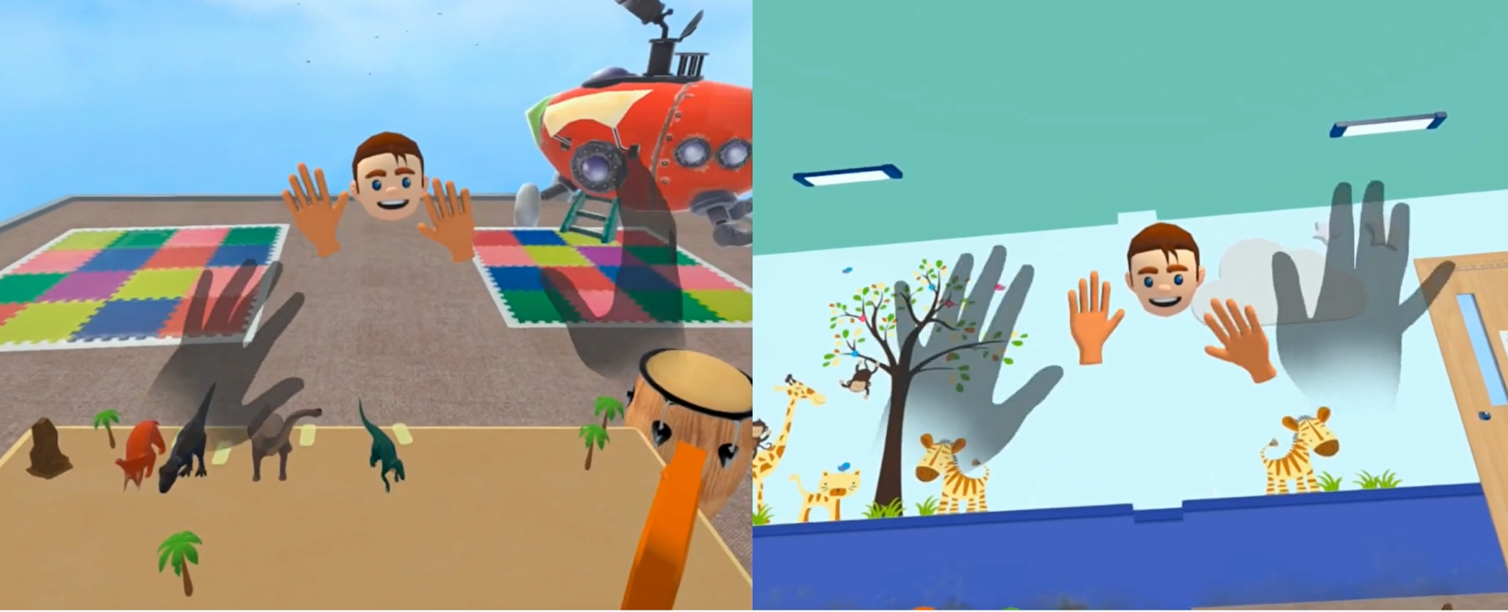

 |  |  |  |  | <예시화면>

 | 8 | 한공간에서 플레이가 모두 이루어져야 하는지 공간의 변화가 있어도 되는지? (스테이지 변화 등)
 |  | 인터랙션별 공간이 바뀌어도 괜찮습니다.
 | 9 | 가상 npc와의 협동 미션이 소화기사용 및 대피 과정 중으로 충분한지 아니면 추가적으로 더 필요한지?
 |  | 사실 NPC는 플레이어에게 어떻게 해야된다 가이드를 주는 역할로서만 충분해 보입니다.
 | 10 | 생각하시는 게임의 용도 및 예상 플레이 시간은?
 |  | 유치원이나 초등학교 저학년 대상으로 안전교육용으로 활용하려고 합니다. 각 게임당 10분 내외 형태 플레이 시간이면 좋겠습니다. 확장현실(PASSTHROUGH)로 구현되면 좋겠지만 안되면 가상현실로 구현 부탁드립니다.
 | 11 | 가이드 문서에 빨간 글씨와 검은 글씨가 구분되어 있는데, 각각 어떤 의미인지 궁금합니다.
 |  | 또한 '필' 표기가 붙은 항목과 그렇지 않은 항목의 차이점도 함께 설명해주시면 감사하겠습니다
 |  | 색 구분은 의미가 없고 (필) 붙여놓은 부분은 최소한으로 구현해 주었으면 하는 기능들에만 붙여두었습니다. 그 외 사항은 팀별로 기획 내용에 따라 변경하셔도 괜찮습니다.
 | 12 | 4m x 4m 공간에서 6명이 모두 함께 체험하는 구조인지,
 |  | 아니면 인원이 나뉘어 각각 다른 공간에서 체험하는 것인지 궁금합니다.
 |  | 실제로 유치원이나 학교에서 동시에 플레이하다 보니 같은 공간에서 모두 함께 플레이가 가능하도록 구현해야 합니다. 그렇지만 각 인터랙션에서 2명씩만 플레이하고 나머지는 대기공간에 있도록 하는 기획도 좋습니다.
 | 13 | 해당 콘텐츠는 반드시 앉아서 플레이해야 하는지,
 |  | 아니면 서서 체험하는 것도 가능한지 알고 싶습니다
 |  | 반드시 앉을 필요는 없습니다.
 | 14 | 이번 프로젝트 결과물이 전시장용 체험 게임인지,
 |  | 가정용 패키지 형태로 제공되는 것인지 궁금합니다
 |  | 실제로 유아기관 및 교육기관에서 체험하는 용으로 활용하려고 합니다.
 | 15 | 시점에 관해서 질문드립니다. 1인칭 시점으로 고정되어 있는 것인지,
 |  | 아니면 저희가 임의로 설정(변경)할 수 있는 것인지 궁금합니다
 |  | 활동적인 플레이로 구현해야되다 보니 1인칭 고정일 필요가 없습니다. 그렇지만 4m x 4m 활동범위 안에서 플레이할 수 있도록 설계 부탁드립니다.
 | 16 | 이 프로젝트에서도 우리덜 회사 게임들처럼 직접 이동이나 역동적인 동작을 제한해야 하는지 궁금합니다.
 |  | 반드시 제한해야 하는지, 아니면 자유롭게 구현해도 되는지 알려주시면 감사하겠습니다.
 |  | 제한할 필요가 없습니다. XR이면 좋겠지만 아니더라도 최소한 유치원이나 학교에서 4X4미터 체험공간은 구성하여 여러명이 동시 플레이 가능하도록 운영하려고 합니다.
 | 17 | 싱글/멀티플레이 모드 구현과 관련하여 질문드립니다. 싱글 모드와 멀티 모드를 각각 따로 만들어야 하는 것인지,
 |  | 아니면 멀티플레이 환경을 기반으로 혼자서도 플레이할 수 있도록 구현해야 하는 것인지 가이드 부탁드립니다.
 |  | 멀티플레이 환경에서 혼자서도 플레이할 수 있도록 구현하면 됩니다.

